記載例
該当しないものを削除
選任後研修受講申込書（記載例）
座席 番号 | ふりがな | 名前 | 修了証番号 | 生年月日 | 事業者名 | 営業所名 | 電話番号 | 受講日 | 業種 | 備考
 | うんゆ たろう | 運輸 太郎 |  | 1984-03-29 | ○○運輸株式会社 | 山形営業所 | 023-123-4567 | 2023-10-24 | バス タクシー
 | うんゆ はなこ | 運輸 花子 |  | 1995-04-02 | ○○運輸株式会社 | 山形営業所 | 023-123-4567 | 2023-11-07
「1984/3/29」（西暦半角）、または「昭和59年3月29日」と入力
全角ひらがなで
入力
「座席番号」及び「修了証番号」は、
支局管理用ですので記入不要
日中、繋がる番号を入力

 |  |  |  |  |  |  |  |  | 0

駐車場
駐車場についてのお願い

自動車で来場された方は、山形運輸支局（庄内会場は庄内自動車検査登録事務所）構内の駐車場に駐車して下さい。 研修会場付近（自動車整備振興会）の駐車場には駐車できません。 駐車場の数には限りがあります。乗り合わせのご協力をお願いします。

 | 山 形 会 場
一般社団法人山形県自動車整備振興会 ２階 技術講習所
山形県山形市大字漆山字行段１９６１
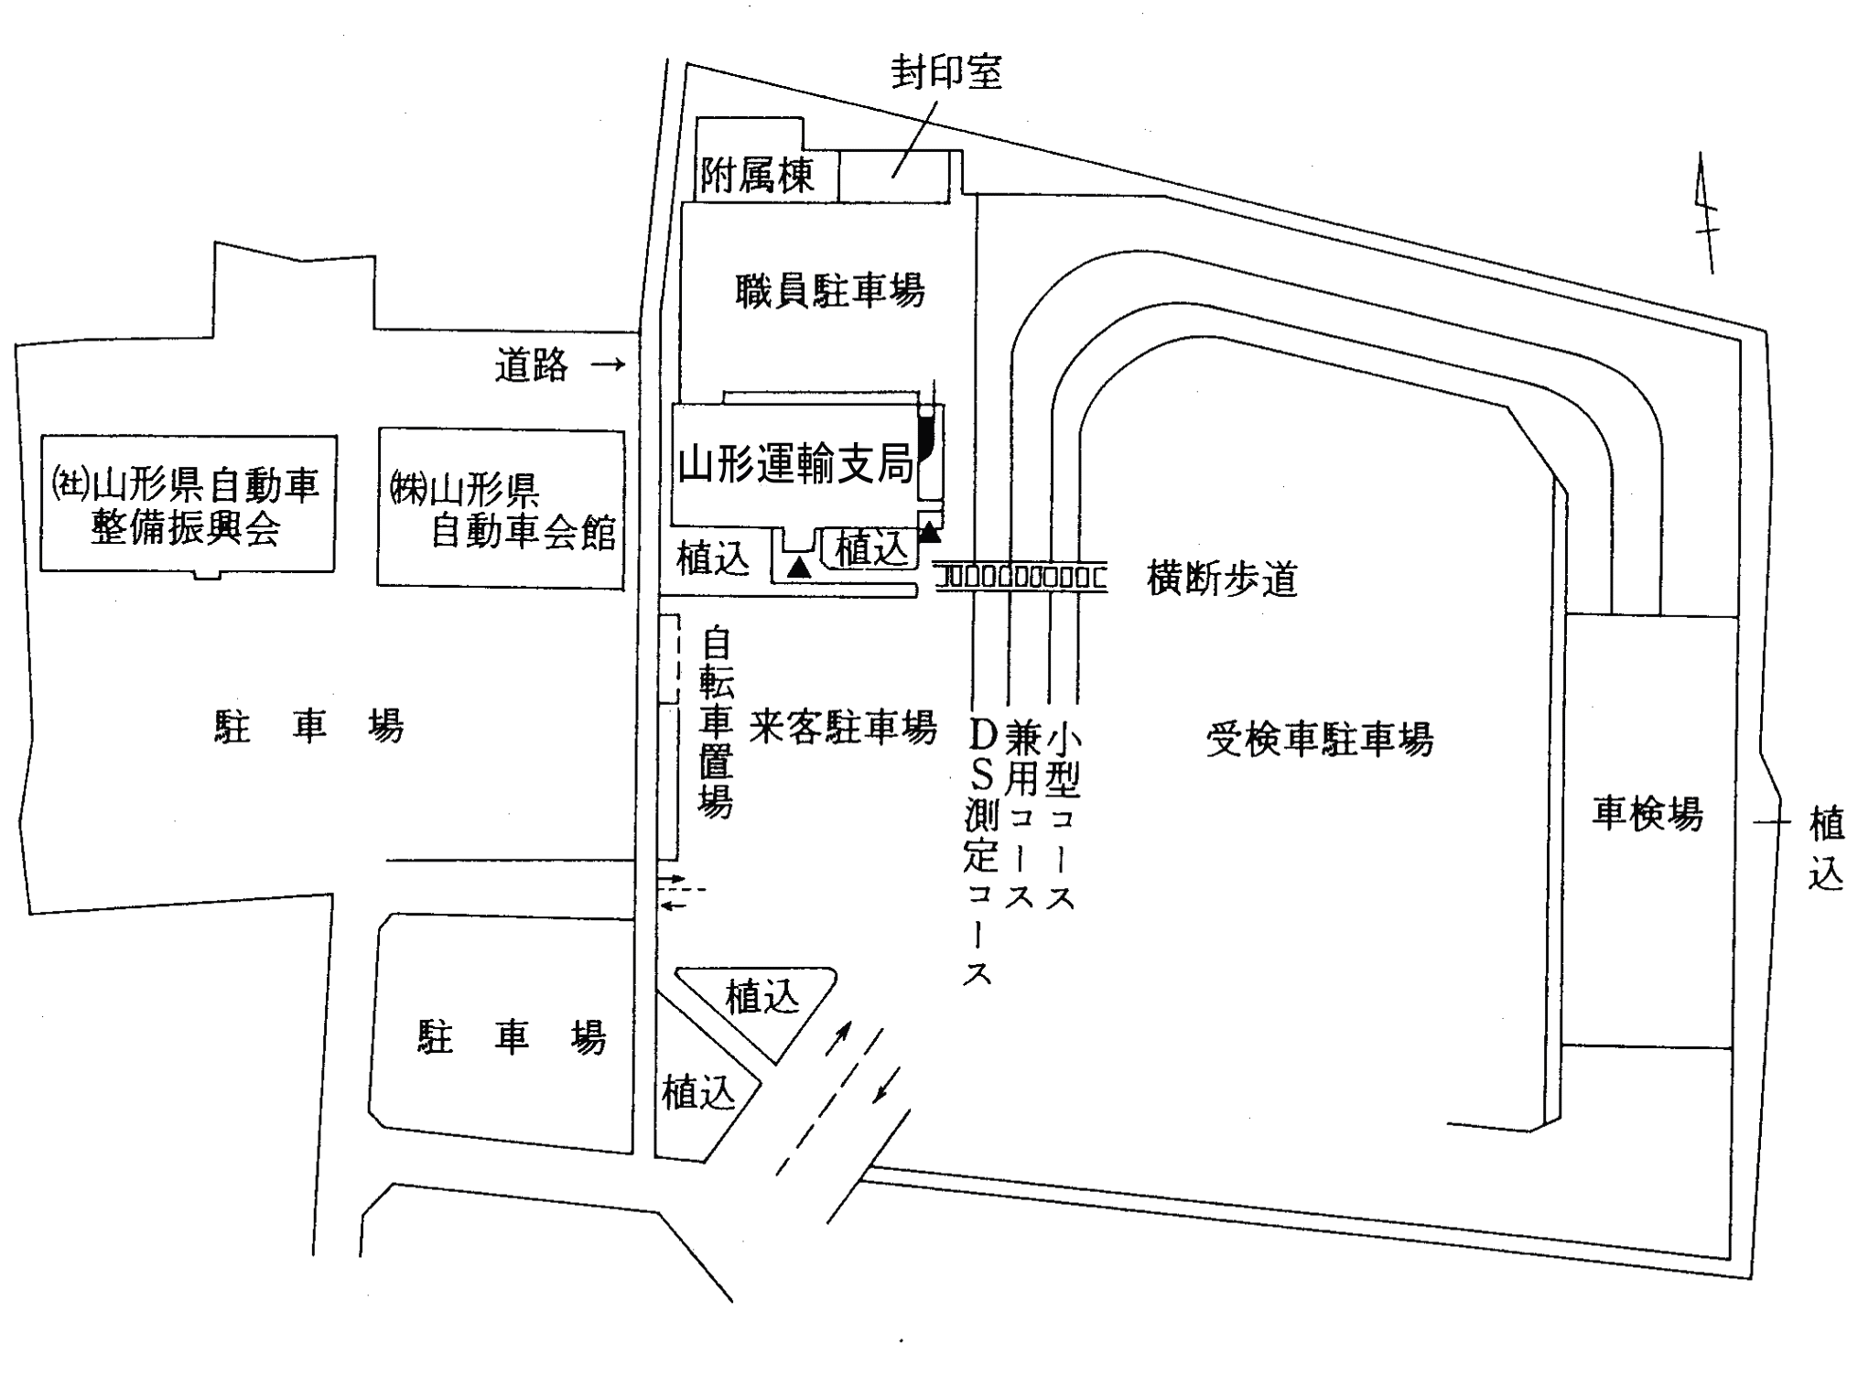
研修会場
Ｐ
駐車場は
こちらです
駐車禁止
駐車禁止
駐車禁止

 | 庄 内 会 場
一般社団法人山形県自動車整備振興会庄内分室 会議室
東田川郡三川町大字押切新田字歌枕１０９－６
研修会場
Ｐ
Ｐ
駐車禁止
駐車禁止

駐車場は
こちらです

